상품제안서
엘하우스 80 의전용 장우산 | 상품코드: S07847

 |  |  |  |  |  |  | 02-713-8555 | www.synergygift.co.kr
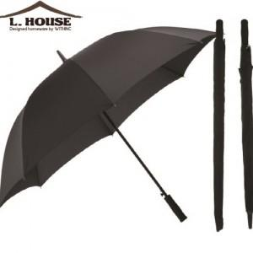

【상세/제작정보】 | <p>* 100개 미만 인쇄비 손잡이 + 2만원 추가 , 원단 4만원 추가됩니다.</p>

【인쇄/포장옵션】 | 실크, 원단인쇄 / 개별케이스

【공급단가】 | 수량 | 50~ | 100~ | 500~ | 1,000~ | 2,000~
*VAT별도 | 단가 | 13,900원 | 13,390원 | 12,870원 | 12,360원 | 12,050원

【상품 URL】 | https://www.synergygift.co.kr:443/src/goods_detail.php?gdno=17266

